Worksheet
ลำดับ | ชื่อสิ่งประดิษฐ์ | ภาพสิ่งประดิษฐ์ | เลขที่คำขอ | วันที่ยื่นคำขอ | เลขที่สิทธิบัตร | สถานะปัจจุบัน | สถานะต่อไป | วัันที่ออกสิทธิบัตร | สิทธิบัตรหมดอายุ
1 | a |  | 123456 | 2024-03-11 | 0 |  |  | 2024-03-11 | 2024-03-11
2 | ทดสอบ01-02-2024 SSS | 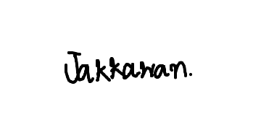 |  | 2024-03-11 |  |  |  | 2024-03-11 | 2024-03-11

